Hoja1
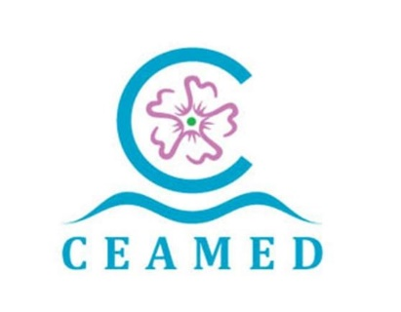 Centro Atlántico del Medicamento, S.A. A38857595 Avda La Trinidad 61 7ª Planta Torre Agustín Arévalo 38204 La Laguna Tfno. : 822 102 653 www.ceamedsa.com AYUDAS Y SUBVENCIONES PÚBLICAS 2023

ADMINSTRACIÓN CONCEDENTE | RESOLUCIÓN CONCESIÓN | FECHA CONCESIÓN | Código BDNS | IMPORTE | NOMBRE DEL PROYECTO | OBJETO
GOBIERNO DE CANARIAS - SERVICIO CANARIO DE EMPLEO PROGRAMA INVESTIGO 2022-2023 - MRR | RESOLUCIÓN DE LA DIRECCIÓN DEL SERVICIO CANARIO DE EMPLEO POR LA QUE SE CONCEDE SUBVENCIÓN A LA ENTIDAD CENTRO ATLANTICO DEL MEDICAMENTO S.A., DESTINADA A LA FINANCIACIÓN DEL PROGRAMA INVESTIGO” DE CONTRATACIÓN DE PERSONAS JÓVENES DEMANDANTES DE EMPLEO EN LA REALIZACIÓN DE INICIATIVAS DE INVESTIGACIÓN E INNOVACIÓN, EN EL MARCO DEL PLAN DE RECUPERACIÓN, TRANSFORMACIÓN Y RESILIENCIA - NEXT GENERATION EU. PARA EL EJERCICIO 2023. | 2023-11-15 | 647934 | 66,217.84 € | Desarrollo de compuestos activadores de proteasas mitocondriales con capacidad anticancerínica | El objetivo es desarrollar nuevos compuestos patentables con capacidad para avanzar hasta estudios preclínicos para el tratamiento de una variedad de cánceres de difícil prognosis. Para ello, el proyecto consta de dos fases, pasando por una fase inicial de desarrollo temprano (fase 1) y posteriormente avanzar a una fase de desarrollo de compuestos líderes o “leads” (fase 2), mediante un cribado lógico de compuestos (objetivos).

